상품제안서
몰카탐지 액정클리너 | 상품코드: S24619

 |  |  |  |  |  |  | 02-713-8555 | www.synergygift.co.kr
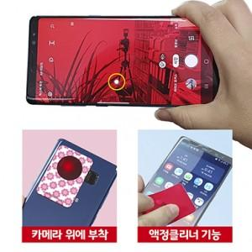

【상세/제작정보】 | 휴대폰 뒤에 탈부착 가능하고 평소엔 휴대폰 액정클리너로 사용 하고 유사시엔 몰래카메라를 탐지 할수 있습니다.

【인쇄/포장옵션】 | 풀칼라 / OPP(비닐)

【공급단가】 | 수량 | 500~ | 1,000~ | 3,000~ | 5,000~ | 10,000~
*VAT별도 | 원형-중 | 1,200원 | 940원 | 910원 | 870원 | 840원
 | 사각-대 | 1,340원 | 1,080원 | 1,040원 | 1,000원 | 960원

【상품 URL】 | https://www.synergygift.co.kr:443/src/goods_detail.php?gdno=24619

